상품제안서
퓨어 직사각 도시락3단 소 (300ml+350ml*2) | 상품코드: F20129

 |  |  |  |  |  |  | 02-412-0044 | www.easy1.co.kr
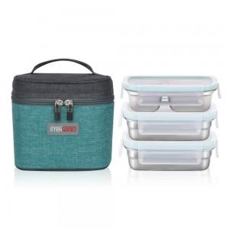

【상세/제작정보】

【인쇄/포장옵션】 | 실크, 레이저 / 진공포장

【공급단가】 | 수량 | 50~ | 100~ | 500~ | 1,000~ | 2,000~
*VAT별도 | 단가 | 27,620원 | 26,590원 | 25,570원 | 24,550원 | 23,930원

【상품 URL】 | https://dev.easy1.co.kr:443/src/goods_detail.php?gdno=20129

